With Images
Barcode | Link | Alt Text | Image
4810089524917 | https://bild-shop.by/images/products/jpg/full/4810089524917_1.jpg | Гетры женские 1691, р. универсальный (23-29), 465 т. серый купить в Полоцке | 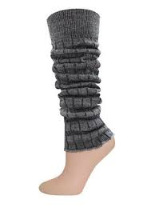
4870007340524 | https://bitrix.aptekaplus.kz/cdn/?q=/upload/iblock/c98/rusalochkasoldlyavannchereda500gr.jpg | Купить РУСАЛОЧКА Соль для ванн череда 500гр в Алматы, цена 390.00 тг.. | 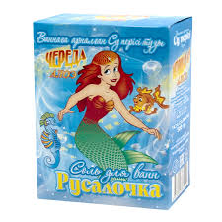
4870007341415 | https://apteka84.kz/files/items/items_83612/4870007341415.jpg | Аптека №84. Доставка лекарств на дом и в офис. | 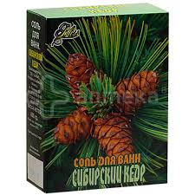
4600999011504 | https://anytos.ru/upload/iblock/7cd/uk5p1ads1sgmi0yiyro9ny1rjenoqw2y.jpg | Палочки ватные AURA Beauty п/э пакет 400шт/уп купить оптом, цена от 187.74 руб. 4600999011504 | 